展示室申込書
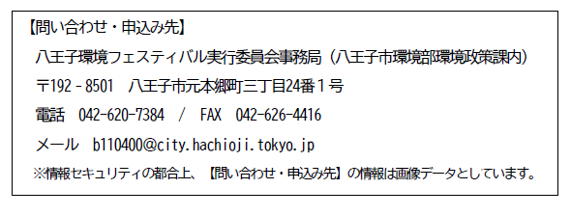
八王子環境フェスティバル出展申込書（展示室）
 |  |  |  | 申込日 令和６年（２０２４年) 月 日
■団体名等
団体等名称
所 在 地
ご担当者 | 団体等名称
 | 所 在 地 | 〒 | -

 | 部 署 |  |  | 役 職
 | 氏 名 |  |  | FAX番号
 | 電話番号 |  |  | 緊急時
 | E-mail |  |  | 緊急時
出展内容
パンフレット掲載文 |  |  |  |  | ※２５字以内
ＳＤＧｓ |  |  |  |  | ※該当するゴールを記入してください
■ブース・物品など
区画数 |  | ※大型展示物を除く区画数を記入してください。
大型展示物 |  | 内容・サイズ
机 | 台 | ※無償分（机２台）を含めた必要な全数量を記入してください。
椅 子 | 脚
ＥＺパネル | １枚独立 | セット
 | ２枚連続 | セット |  | ４枚連続 | セット
電気使用
 | 使用予定量 | Ｗ |  | 用 途
水道の利用 |  |  |  | 用 途
■バックヤードの使用
※希望する場合のみ記入。使用可能団体（計10台程度）は４月中旬までに決定します。 ※搬入時は8：30以降、搬出時は16：30以降のうち、事務局が指定する15分間。
希望理由
搬入出物品の内容・サイズ・数量
車 種
車両サイズ | 長さ： 、幅： 、高さ：
車両のナンバー
■その他
物品販売 |  |  | 内容
飲食物の提供・販売 |  |  | 内容
動物の持込 |  |  | 内容
 | 展示方法
花苗配布 |  |  | 内容
パンフレット等配布 |  |  | 内容
備 考

出展募集要領を確認し、記載されている禁止事項・注意事項を遵守することを誓います。 会場内及び借用した備品を汚損・破損した場合は、修理費を弁償することに同意します。 暴力団又はそれらの利益になる活動を行う団体や社会的な非難を受けるおそれがある団体とは関係がないこと 及び会場内で宗教的・政治的活動や公序良俗に反する行為をしないことを誓います。 ※上記誓約に反すると実行委員会が判断した場合は、出展料を返金のうえ、出展をお断りさせていただきます。 上記誓約についてご承諾いただけましたら、ご署名をお願いいたします。（押印は不要です。）

 | 日付
 | 氏名

